Correlação de Pearson
Alterar X e Y
Peso | Comida ingerida | Pressupostos:
72 | 5 | (1) os dados constituem duas amostras aleatórias emparelhadas;
57 | 10 | (2) ambas as populações de onde foram retirados as amostras têm distribuição Normal,
77 | 7 | (3) a relação entre as variáveis é de forma linear, caso exista.
51 | 6
81 | 8 | Hipóteses:
81 | 5 | H0 : As variáveis são independentes.
60 | 3 | vs
84 | 4 | H1 : As variáveis são (linearmente) dependentes.
57 | 4
71 | 3 | Função do excel com resultado do exemplo 1:
77 | 4
87 | 7 |  | Alterar seleção de células
48 | 6 |  | Correlação de Pearson | -0.15469757212
79 | 6 |  | R² | 0.02393133882
66 | 5 |  | declive | -0.023282002454
47 | 4 |  | interceptar | 6.8130756413
49 | 9
70 | 3
47 | 7 |  | Inferir sobre o coeficiente
52 | 7 |  | α | 5%
61 | 3 |  | n | 27
61 | 5 |  | t-stat | -0.78291266319
74 | 3 |  | p-value | 0.44103217355
51 | 5 |  | Lower | -0.56164668506
73 | 5 |  | Upper | 0.25225154082
64 | 4
62 | 5
 |  |  |  |  | Para obter o gráfico
 |  |  |  |  | 1. selecionar as duas colunas de dados
 |  |  |  |  | 2. Inserir => Gráficos => Dispersão
 |  |  |  |  | 3. Clique com botão direito na nuvem de pontos
 |  |  |  |  | 4. Escolher "adicionar linha de tendência"
 |  |  |  |  | 5. Ativar Equação, na caixa de opções
 |  |  |  |  | 6. Mover a equação para não ficar escondida atrás da nuvem
 |  |  |  |  | 7. Mudar os eixos: duplo clique no eixo e mudar as propriedades

 |  | 5. Selecionar o tipo de linha "Linear", e selecionar ainda as opções "Mostrar Equação no Gráfico" e "Mostrar o valor de R ao quadrado no gráfico".

Comida ingerida (em associação com o Peso)

Correlação de Spearman
Calculadora Coeficiente de Correlação de Spearman (Não Paramétrico)

 | Pressupostos:
 | (1) os dados constituem duas amostras aleatórias emparelhadas;
 | (2) as variáveis foram medidas numa escala pelo menos ordinal;
 | (3) a relação entre as variáveis deve ser monótona (não necessariamente linear).

 | Hipóteses:
 | H0 : As variáveis não são correlacionadas.
 | vs
 | H1 : As variáveis são correlacionadas.

 | Coeficiente de Spearman
 | Alterar o exemplo |  |  | Ajustar a seleção de células:
 | Pessoa | Inglês | Matemática | Spearman:
 | 1 | 56 | 66 | Correlação de Spearman | 0.67272727273
 | 2 | 75 | 70 | R² | 0.45256198347
 | 3 | 45 | 40
 | 4 | 71 | 60
 | 5 | 62 | 65
 | 6 | 64 | 56 | α | 5%
 | 7 | 58 | 59 | n | 0
 | 8 | 80 | 77 | t-stat | #NUM!
 | 9 | 76 | 67 | p-value | #NUM!
 | 10 | 61 | 63 | Lower | #NUM!
 |  |  |  | Upper | #NUM!

 | 5. Selecionar o tipo de linha "Linear", e selecionar ainda as opções "Mostrar Equação no Gráfico" e "Mostrar o valor de R ao quadrado no gráfico".

Comida ingerida (em associação com o Peso)
 | Matemática
 | 1

Regressão Linear com menus
Regressão Linear com a Ferramenta Análise de Dados

Mês | Pluviosidade | Guarda-chuvas | 1. Separador Dados, Opção "Análise de Dados". |  |  | 4. Interpretação dos Resultados
Jan | 82 | 15 |  |  |  | R múltiplo: Indica a força da relação linear entre as variáveis: 1 relação forte, -1 relação forte negativa, 0 sem relação.
Fev | 92.5 | 25
Mar | 83.2 | 17 |  |  |  | Quadrado de R: Indica o Coeficiente de Determinação, um indicador da qualidade de "fit" dos dados. Quanto mais perto de 1 estiver esse valor, melhor. Por exemplo 3, no caso dos dados do exemplo, pode-se referir que cerca de 91% das variáveis dependentes (guarda-chuvas) são explicadas pelas variáveis independentes (pluviosidade).
Abr | 97.7 | 28
Mai | 131.9 | 41
Jun | 141.3 | 47 | 2. Escolher o tipo Regressão.
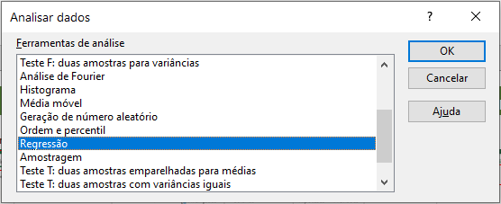
Jul | 165.4 | 50 |  |  |  | Quadrado de R ajustado: Quadrado de R ajustado ao número de variáveis independentes no modelo. Utiliza-se este valor para análise de regressão múltipla.
Ago | 140 | 46
Set | 126.7 | 37 |  |  |  | Erro-padrão: Quanto mais pequeno, maior a certeza na equação de regressão. É uma medida absoluta que demonstra a distância média onde os dados caem na linha de regressão.
Out | 97.8 | 22
Nov | 86.2 | 20
Dez | 99.6 | 30 |  |  |  | Coeficientes: Permite construir a equação de regressão linear do tipo y = bx + a. De acordo com os dados do Exemplo 3, obtêm-se uma equação do tipo: Y = Pluviosidade Coeficiente * x + Interceptar, Y=0.45*x-19.074
Jan | 87 | 14
Fev | 97.5 | 27
Mar | 88.2 | 14 | 3. No campo "Intervalo Y:" colocar a variável dependente, e em "Intervalo X:" colocar a variável independente. Opcionalmente, selecionar a box "Residuais" para obter a diferença entre os valores atuais e os valores previstos.
Abr | 102.7 | 30
Mai | 123 | 43 |  |  | SUMÁRIO DOS RESULTADOS
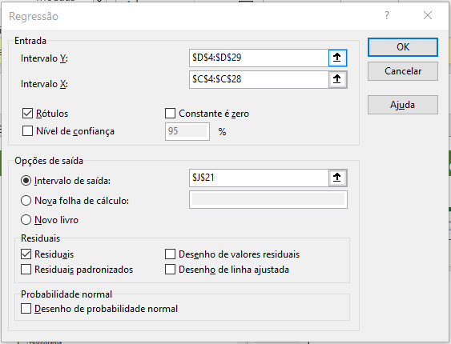
Jun | 146.3 | 49
Jul | 160 | 49 |  |  | Estatística de regressão
Ago | 145 | 44 |  |  | R múltiplo | 0.95766679848
Set | 131.7 | 39 |  |  | Quadrado de R | 0.91712569691
Out | 118 | 36 |  |  | Quadrado de R ajustado | 0.91335868313
Nov | 91.2 | 20 |  |  | Erro-padrão | 3.5814138202
Dez | 104.6 | 32 |  | Resultado | Observações | 24

Exemplo 3. |  |  |  |  | ANOVA
 |  |  |  |  |  | gl | SQ | MQ | F | F de significância
 |  |  |  |  | Regressão | 1 | 3122.7747844 | 3122.7747844 | 243.46226248 | 2.2160430136E-13
 |  |  |  |  | Residual | 22 | 282.18354893 | 12.826524951
 |  |  |  |  | Total | 23 | 3404.9583333

 |  |  |  |  |  | Coeficientes | Erro-padrão | Stat t | valor P | 95% inferior | 95% superior | Inferior 95,0% | Superior 95,0%
 |  |  |  |  | Interceptar | -19.074108994 | 3.372182168 | -5.6563103783 | 1.0928970923E-05 | -26.067586772 | -12.080631216 | -26.067586772 | -12.080631216
 |  |  |  |  | Pluviosidade | 0.4500013199 | 0.028840179615 | 15.603277299 | 2.2160430136E-13 | 0.39019044812 | 0.50981219168 | 0.39019044812 | 0.50981219168

 |  |  |  |  | RESULTADO RESIDUAL

 |  |  |  |  | Observação | Previsto Guarda-chuvas | Residuais
 |  |  |  |  | 1 | 17.825999237 | -2.8259992375
 |  |  |  |  | 2 | 22.551013096 | 2.4489869036
 |  |  |  |  | 3 | 18.366000821 | -1.3660008213
 |  |  |  |  | 4 | 24.89101996 | 3.1089800401
 |  |  |  |  | 5 | 40.2810651 | 0.71893489965
 |  |  |  |  | 6 | 44.511077507 | 2.4889224926
 |  |  |  |  | 7 | 55.356109317 | -5.3561093169
 |  |  |  |  | 8 | 43.926075792 | 2.0739242085
 |  |  |  |  | 9 | 37.941058237 | -0.94105823688
 |  |  |  |  | 10 | 24.936020092 | -2.9360200918
 |  |  |  |  | 11 | 19.716004781 | 0.28399521897
 |  |  |  |  | 12 | 25.746022468 | 4.2539775323
 |  |  |  |  | 13 | 20.076005837 | -6.0760058369
 |  |  |  |  | 14 | 24.801019696 | 2.1989803041
 |  |  |  |  | 15 | 20.616007421 | -6.6160074208
 |  |  |  |  | 16 | 27.141026559 | 2.8589734407
 |  |  |  |  | 17 | 36.276053353 | 6.7239466467
 |  |  |  |  | 18 | 46.761084107 | 2.2389158931
 |  |  |  |  | 19 | 52.926102189 | -3.9261021895
 |  |  |  |  | 20 | 46.176082391 | -2.176082391
 |  |  |  |  | 21 | 40.191064836 | -1.1910648364
 |  |  |  |  | 22 | 34.026046754 | 1.9739532462
 |  |  |  |  | 23 | 21.966011381 | -1.9660113805
 |  |  |  |  | 24 | 27.996029067 | 4.0039709329

Regressão Linear com instruções
Coeficiente de Correlação de Pearson (Paramétrico)
Alterar valores
Animal | Peso | Comida ingerida | Pressupostos:
1 | 72 | 5 | (1) os dados constituem duas amostras aleatórias emparelhadas;
2 | 57 | 10 | (2) ambas as populações de onde foram retirados as amostras têm distribuição Normal,
3 | 77 | 7 | (3) a relação entre as variáveis é de forma linear, caso exista.
4 | 51 | 6
5 | 81 | 8 | Hipóteses:
6 | 81 | 5 | H0 : As variáveis são independentes.
7 | 60 | 3 | vs
8 | 84 | 4 | H1 : As variáveis são (linearmente) dependentes.
9 | 57 | 4
10 | 71 | 3 | Função do excel com resultado do exemplo 1:
11 | 77 | 4
Correlação de Pearson
12 | 87 | 7 |  | Mudar a seleção de células
13 | 48 | 6 |  | Correlação de Pearson | -0.15469757212
14 | 79 | 6 |  | R² | 0.02393133882
15 | 66 | 5 |  | declive | -0.023282002454
16 | 47 | 4 |  | interceptar | 6.8130756413
17 | 49 | 9
18 | 70 | 3 |  | Inferência sobre o declive
19 | 47 | 7 |  | α | 5%
20 | 52 | 7 |  | n | 27
21 | 61 | 3 |  | t-stat | -0.78291266319
22 | 61 | 5 |  | p-value | 0.44103217355
23 | 74 | 3 |  | Lower | -0.56164668506
24 | 51 | 5 |  | Upper | 0.25225154082
25 | 73 | 5
26 | 64 | 4
27 | 62 | 5

Exemplo 1.

 |  |  | 5. Selecionar o tipo de linha "Linear", e selecionar ainda as opções "Mostrar Equação no Gráfico" e "Mostrar o valor de R ao quadrado no gráfico".

Comida ingerida (em associação com o Peso)

